2.1
voltar à página inicial |  |  |  | 2 - USABILIDADE DO CONTEÚDO
 | S | N | NA
 | x |  |  | 2.1 O tipo de letra do corpo do documento é adequado e o tamanho da letra é, no mínimo, de 12 pontos
 |  |  |  | De forma a assegurar a boa legibilidade do texto para todos os utilizadores, o tamanho de letra do texto que compõe o corpo do documento deverá ser, no mínimo, de 12 pontos, assegurando sempre que os mesmos são escaláveis para tamanhos superiores, sempre que o utilizador considere necessário.

 | Listagem de evidências
 |  |  |  |  | Notas
 |  |  |  |  | O texto normal está a cumprir as dimensões recomendadas.
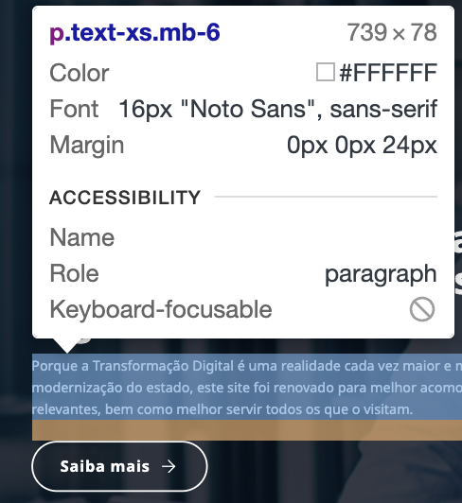

2.2
voltar à página inicial |  |  |  | 2 - USABILIDADE DO CONTEÚDO
 | S | N | NA
 | x |  |  | 2.2 A informação secundária (datas, autores) utiliza, no mínimo, um tamanho de letra de 10 pontos
 |  |  |  | A informação secundária, como os autores de textos ou de imagens, as datas de publicação ou outros tipos de meta-informação, podem usar tamanhos de letra mais pequenos, mas, no mínimo, com 10 pontos, assegurando sempre que os mesmos são escaláveis para tamanhos superiores, sempre que o utilizador considere necessário.

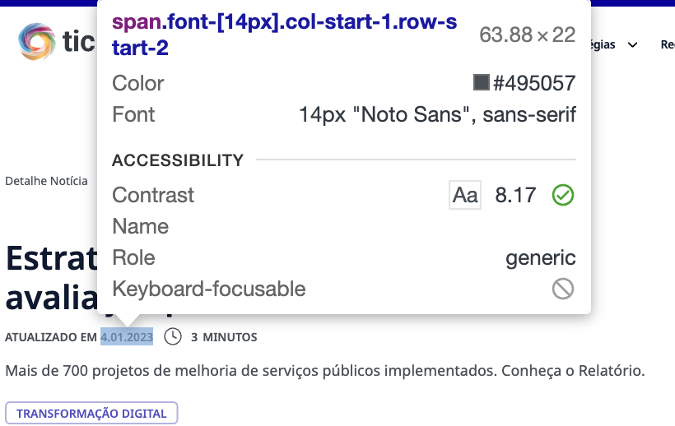
 | Listagem de evidências
 |  |  |  |  | Notas:
 |  |  |  |  | A informação secundária está a cumprir com os requisitos mínimos.

2.4
voltar à página inicial |  |  |  | 2 - USABILIDADE DO CONTEÚDO
 | S | N | NA
 | x |  |  | 2.4 O espaçamento entre linhas não é inferior a 1.5x o tamanho da letra
 |  |  |  | Para assegurar a leitura confortável de blocos de texto deve ser usado um espaçamento entre linhas de 1.5x o tamanho da letra.

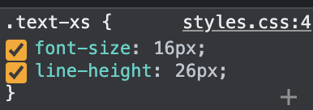
 | Listagem de evidências
 |  |  |  |  | Notas:
 |  |  |  |  | O espaçamento entre linhas está a cumprir os valores mínimos.

3.1
voltar à página inicial |  |  |  | 3 - ESTRUTURA DA NAVEGAÇÃO
 | S | N | NA
 | x |  |  | 3.1 Nenhum nível de navegação tem mais de 9 opções
 |  |  |  | A navegação principal deve ser equilibrada, nem com demasiadas opções de topo sem opções secundárias, nem com poucas opções de topo e muitas opções secundarias. Nenhum nível de navegação deve ter mais de 9 opções.

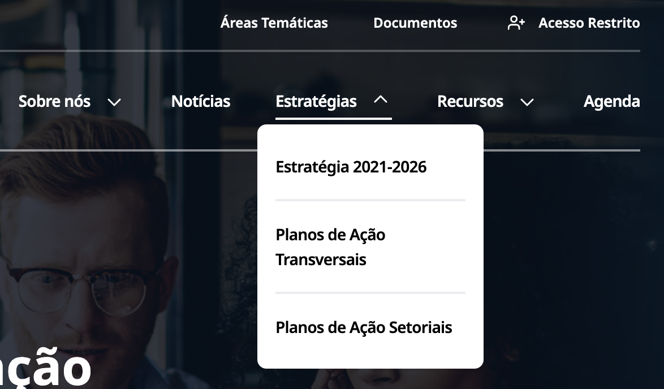
 | Listagem de evidências
 |  |  |  |  | Notas:
 |  |  |  |  | O requisito está a ser cumprido pois o nível de navegação com mais opções (na evidência) tem apenas 3 opções).

3.2
voltar à página inicial |  |  |  | 3 - ESTRUTURA DA NAVEGAÇÃO
 | S | N | NA
 | x |  |  | 3.2 A navegação principal está sempre visível e sempre no mesmo local
 |  |  |  | As opções de primeiro nível da navegação principal estão sempre visíveis e encontram-se sempre no mesmo local em todas as páginas. A posição atual do utilizador na estrutura de navegação deve ser evidenciada.

 | Listagem de evidências
 |  |  |  |  | Notas:

 |  | Fig1. Menu em mobile

 |  | Fig. 2 - Opções de 2º nível não ficam selecionadas
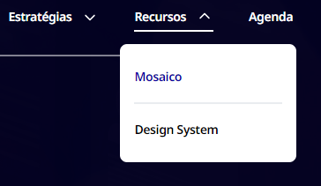

4.2
voltar à página inicial |  |  |  | 4 - ESTRUTURA DA INFORMAÇÃO
 | S | N | NA
 | X |  |  | 4.2 O layout do sítio Web é adaptável a plataformas móveis sem necessidade de efetuar varrimento horizontal
 |  |  |  | O layout do sítio Web deve ser adaptável aos tamanhos mais comuns de visualização, adaptando-se a várias larguras de ecrã sem que surjam barras de varrimento horizontais.

 | Listagem de evidências
 |  |  |  |  | Problema | Solução
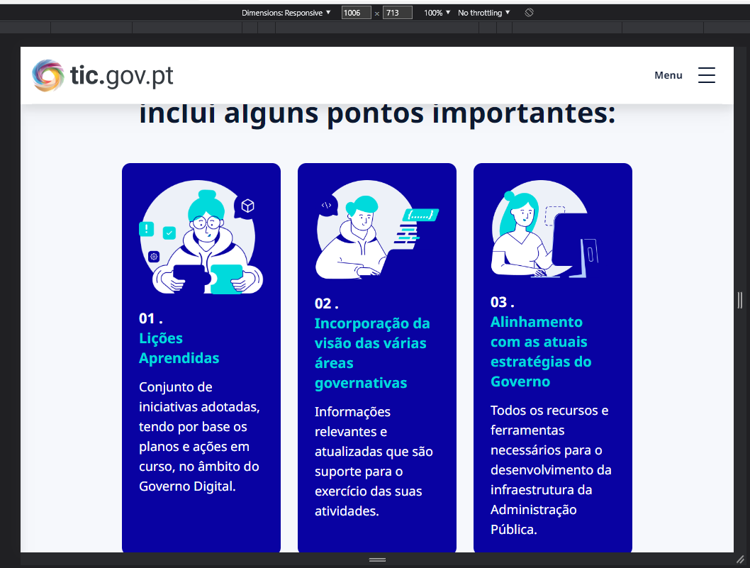

 |  | Fig 1. Desformatação na página em breakpoints de tablet.

 |  | Fig2. Menu principal em mobile

5.2
voltar à página inicial |  |  |  | 5 - ELEMENTOS INTERATIVOS
 | S | N | NA
 | x |  |  | 5.2 Os elementos interativos têm uma dimensão mínima de 44px CSS (44 pontos) (vertical e horizontal)
 |  |  |  | De forma a assegurar que todos os elementos interativos são facilmente acionáveis por qualquer tipo de dispositivo apontador ou toque, estes devem ter a dimensão mínima de 44px CSS de altura e de largura.

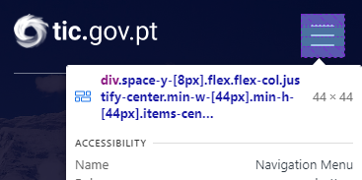
 | Listagem de evidências
 |  |  |  |  | Problema | Solução
 |  |  |  |  | N/A

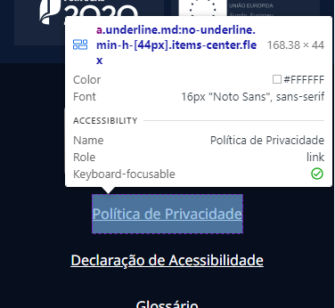

5.3
voltar à página inicial |  |  |  | 5 - ELEMENTOS INTERATIVOS
 | S | N | NA
 | x |  |  | 5.3 Há apenas um botão de ação principal por página e o mesmo encontra-se destacado
 |  |  |  | Deve existir apenas um botão de ação principal por página e o mesmo deve apresentar-se numa cor contrastante. Todos os outros botões devem ser considerados como secundários.

 | Listagem de evidências

 |  |  |  |  | Problemas | Soluções

A área a branco é toda clicável com redirecionamento para o detalhe da notícia/documento

A imagem já não é clicável para dar mais ênfase ao botão

Botão deixa de dizer PDF e quando se passa o rato por cima indica ao utilizador a ação de "Descarregar"

5.4
voltar à página inicial |  |  |  | 5 - ELEMENTOS INTERATIVOS
 | S | N | NA
 | x |  |  | 5.4 Elementos gráficos interativos têm de aparentar ser clicáveis
 |  |  |  | Os elementos gráficos clicáveis devem ser percecionáveis como tal, através da forma, da cor ou do aparente volume.

Os pills de filtros já se encontram diferenciados das tags para não dar ideia que as tags associadas às notícias são clicáveis
 | Listagem de evidências
 |  |  |  |  | Problemas | Soluções

